Hoja1
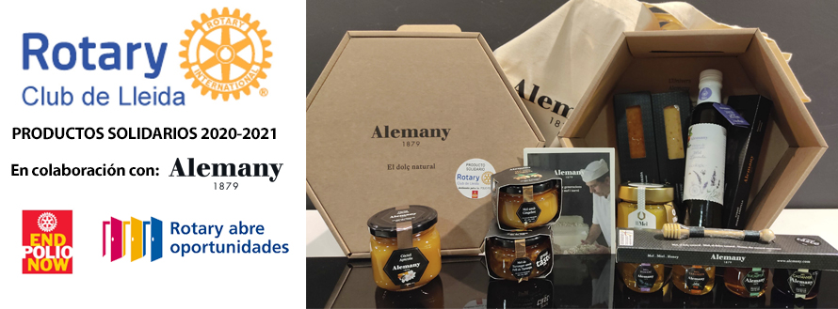
 | HOJA DE PEDIDO: LOTE DE TURRONES Y MIEL ALEMANY

 | Descripción | Precio lote* |  | nº lotes | Importe
 | Lote Regalo de Turrones y Miel Alemany "Rotary" Gourmet: Selección de diferentes variedades de miel, miel en crema untable, jalea real pura, vinagre de manzana de Lleida aromatizada con miel y los turrones tradicionales (duro, blando, de almendrado y crema tostada) elaborados con la misma miel de abejas del Montsec, lote envasado en caja de cartón ecológico y reciclable* | 40.00 € |  | 4 | 160.00 €
 | Envios a la península y baleares (1-3 lotes): 8€ |  |  | Portes | 0.00 €
 | Envío GRATIS para pedidos de 4 lotes o más (península y baleares)
 | Pedido mínimo 1 lote. Consultar otros destinos |  |  | TOTAL | 160.00 €

 | *Aportación de 3€ por lote el programa END POLIO NOW de La Fundación Rotaria
 | Aportación de 1€ por lote para el Fondo de Proyectos Solidarios de Rotary Club de Lleida

 | Teléfono consultas: 639 836 796 |  | e-mail PEDIDOS rotary.lleida@rotary2202.org

 | DATOS DE ENTREGA: (persona que recibirá el pedido)
 | nombre y apellidos o razón social: |  |  |  | CIF/NIF/CIE:
 | dirección :
 | población:
 | detalles entrega: |  |  | horario de entrega:

 | DATOS DE FACTURACIÓN: (persona a la que se facturará el pedido)
 | nombre y apellidos o razón social: |  |  |  | CIF/NIF/CIE:
 | dirección : |  |  |  | teléfono
 | población:

 | Datos beneficiario puntos donación LFR:
 | Indicar nombre del rotario o del Club |  |  |  | Rotary ID
 |  | ( ) Rotario individual ( ) Club

 | FORMA DE PAGO:
 | Transferencia bancaria o ingreso en la c./c. | IBAN ES 50 0049 1886 7827 1071 1468 |  |  |  | SWIFT: BSCHESMMXXX
 | Nota: Remitir junto con hoja de pedido y justificante de pago.

 | Plazo de entrega: 5 dias después de confirmar pago. Pedido mínimo 1 lote. Precios con IVA (10 %) incluido.
 | *En caso de rotura de stock de alguno de los productos que componen el Lote se podría substituir por otro de la misma categoría o superior.

